Edco


Edco
Sacramentspad 42 | www.edco-assist.eu
3550 Zolder
T: 011 87 09 01 | www.edco-safety.eu
F: 011 52 51 30
info@edco-assist.eu | www.edco-rijschool.eu

Neersjorren
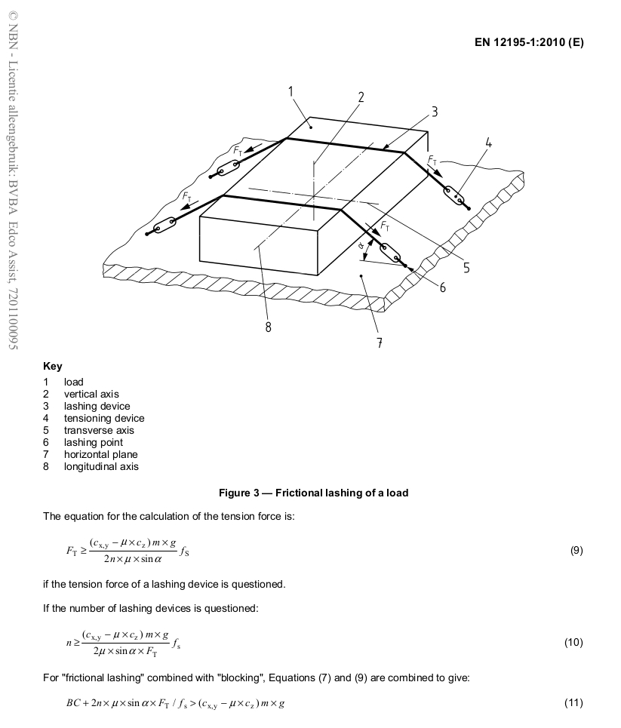
 | BEREKENING SYSTEEM LADINGZEKERING TEGEN SCHUIVEN

gewicht in kg = m | 20000
wrijving = µ | 0.3
STF spanmiddel neersjorren | 500
Hoek spanriem tov laadvloer | 80

 | Voorwaarts 0,8 | Zijwaarts 0,5 | Achterwaarts 0,5
Te zekeren gewicht (G * massa) | 16000 | 10000 | 10000

Gezekerd door wrijving in alle richtingen | 6000 | 6000 | 6000

Te zekeren restgewicht | 10000 | 4000 | 4000

daN van kopschot / blokkering vooruit (max 15cm opening) | 5000
daN van zijwand / blokkering zijwaarts (max 15cm opening) |  | 0
daN achterwand / blokkering achterwaarts (max 15cm opening) |  |  | 0

Nog te zekeren met spanmiddelen | 5000 | 4000 | 4000

Aantal spanriemen bij neersjorring | 21.15 | 14.89 | 14.89
(Enkel hoogste waarde telt!)

De lading dient gezekerd te worden tegen kantelen en bijkomend tegen wandelen indien het ladingzekering- systeem in alle richtingen enkel door wrijving is opgebouwd. Dit door middel van opsluiten binnen voertuigconstructie, door opsluiten binnen een directzekering of door een neersjorring; per laadsectie of per 4 ton ton lading één spanmiddel. Deze berekening is enkel indicatief en heeft geen bindende waarde.

10000
15000
20000
24000
27000
30000

Direct Zekeren
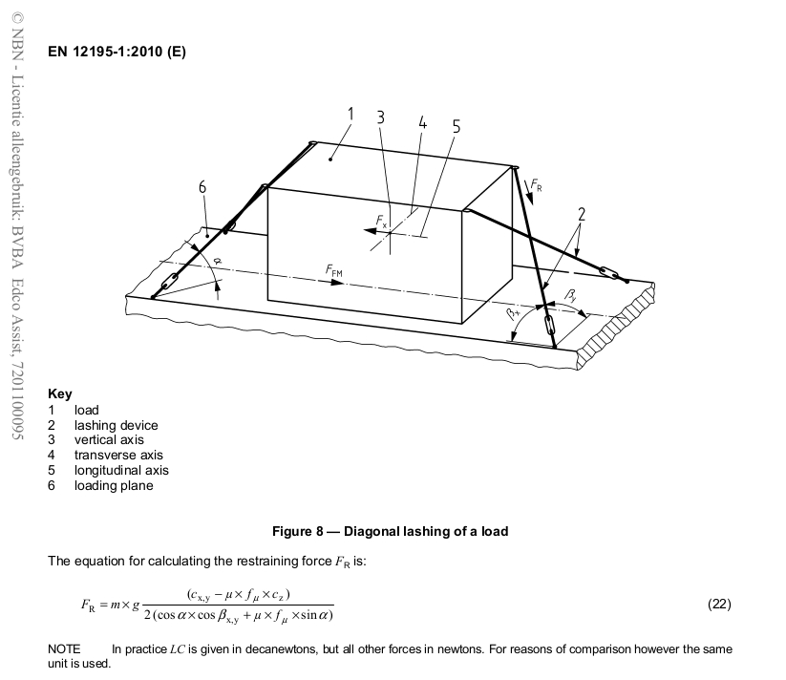
BEREKENING SYSTEEM LADINGZEKERING TEGEN SCHUIVEN

Gewicht Lading in kg = m | 380

Wrijvingsfactor = µ | 0.2

Verticale Hoek laadvloer/spanmiddel (tussen 0° - 60°) = α | 20
Horizontale Hoek zijkant/spanmiddel (tussen 20° - 45°) = βx | 30

daN van kopschot / blokkering vooruit (max 15cm opening) | 0
daN van zijwand / blokkering zijwaarts (max 15cm opening) | 0
daN achterwand / blokkering achterwaarts (max 15cm opening) | 0

Benodigde LC VOORWAARTS per spanmiddel | 142.76 | daN
Benodigde LC ACHTERWAARTS per spanmiddel | 127.60 | daN
Benodigde LC ZIJWAARTS per spanmiddel | 127.60 | daN

gebruiken aan achterzijde: 2 spanmiddelen met elk een LC van | 143 | daN

gebruiken aan voorzijde: 2 spanmiddelen met elk een LC van | 128 | daN

Diagonaal zekeren dient steeds te gebeuren door gebruik te maken van 4 spanmiddelen

De lading dient gezekerd te worden tegen kantelen en bijkomend tegen wandelen indien het ladingzekering- systeem in alle richtingen enkel door wrijving is opgebouwd. Dit door middel van opsluiten binnen voertuigconstructie, door opsluiten binnen een directzekering of door een neersjorring; per laadsectie of per 4 ton ton lading één spanmiddel. Deze berekening is enkel indicatief en heeft geen bindende waarde.

